Sheet1
参照セヨ
起動時イベント（Workbook_Open）で実行するようにする。
毎回自動更新が可能に

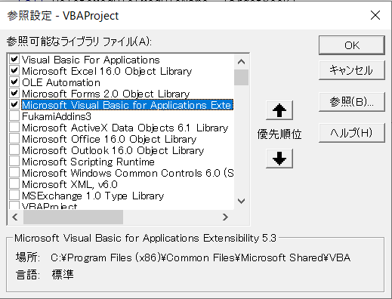
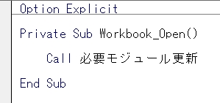

指定ユーザー（開発者）においてのみ実行されるようにする。

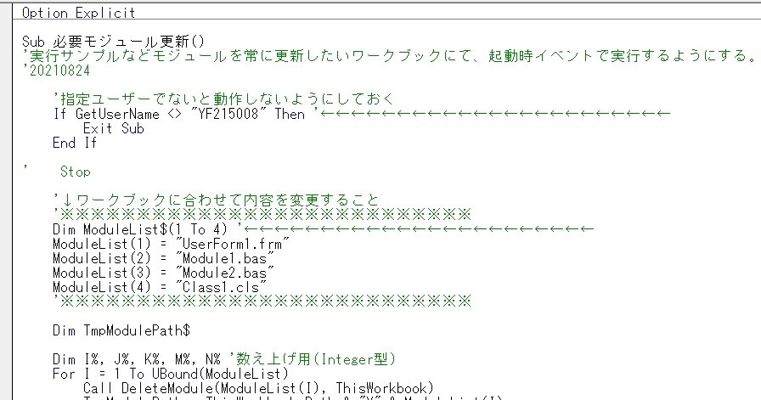

更新するモジュールを設定する

ワークブックと同じフォルダに更新するモジュールたちをおく

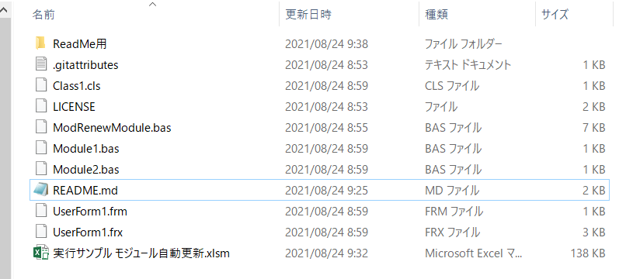

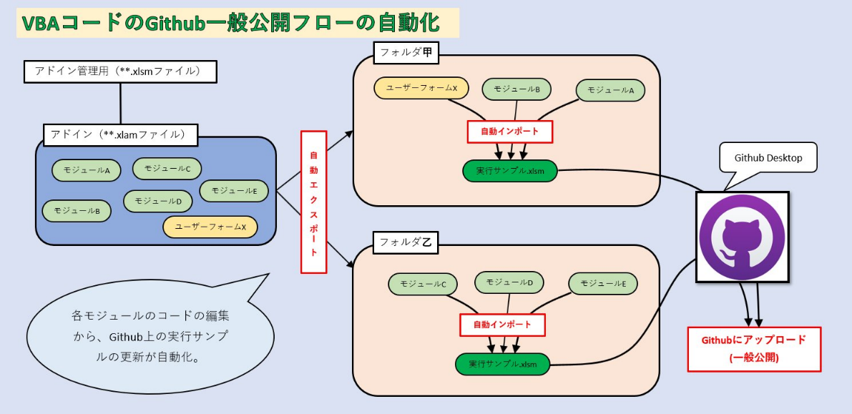

ここで活用

ここで活用

